12月
附件3
新鑫公司2025年12月物资采购计划汇总表（属地）
 | 编制单位：物资设备部 |  |  |  | 计划编号： |  |  |  |  |  | 编制日期： | 2025-12-25
物资编码 | 物资名称 | 规格型号 | 计量单位 | 本年度计划消耗定额 | 本期需求计划数量 | 安全库存数量 | 现有库存数量 | 已报计划 未到货数量 | 计划采购数量 |  |  | 预计采购单价 | 预计采购金额（万元） | 运输方式（空运/海运） | 要求现场交货日期 | 提报部门 | 联系人 | 备注
 |  |  |  |  |  |  |  |  | 合计 | 国内采购数量 | 境外自采数量
0801010005 | Алгатай бээлий 挂胶手套 |  | хос/双 |  | 400 |  |  |  | 400 |  | 400 |  |  |  |  | 安质环保部 | 王明山 | 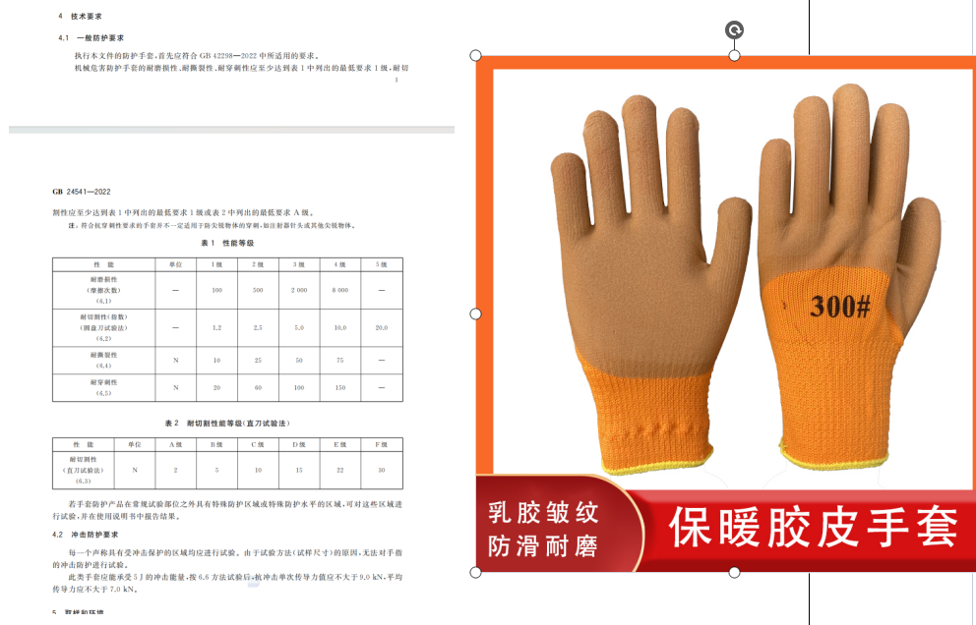
0801010083 | Далд уурхайн усны гутал 井下水靴 | 40（өндөр түрийтэй 高帮款） | хос/双 |  | 10 |  |  |  | 10 |  | 10 |  |  |  |  | 安质环保部 | 王明山 | 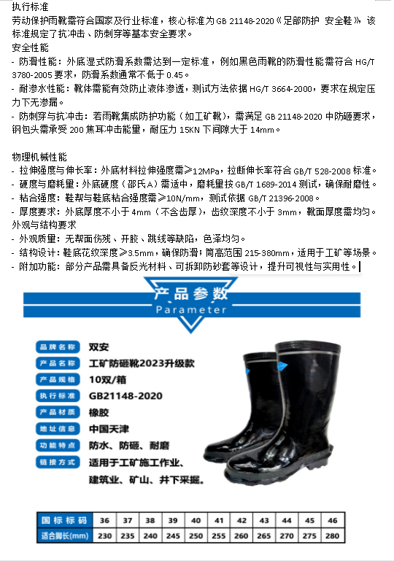
0801010084 | Далд уурхайн усны гутал 井下水靴 | 41（өндөр түрийтэй 高帮款） | хос/双 |  | 20 |  |  |  | 20 |  | 20 |  |  |  |  | 安质环保部 | 王明山
0801010085 | Далд уурхайн усны гутал 井下水靴 | 42（өндөр түрийтэй 高帮款） | хос/双 |  | 20 |  |  |  | 20 |  | 20 |  |  |  |  | 安质环保部 | 王明山
0801010086 | Далд уурхайн усны гутал 井下水靴 | 43（өндөр түрийтэй 高帮款） | хос/双 |  | 10 |  |  |  | 10 |  | 10 |  |  |  |  | 安质环保部 | 王明山
0801010296 | Далд уурхайд хэрэглэх гар чийдэн 井下强光手电 |  | ширхэг/把 | 30 | 20 | 10 | 0 | 0 | 30 |  | 30 |  |  |  |  | 安质环保部 | 王明山 | 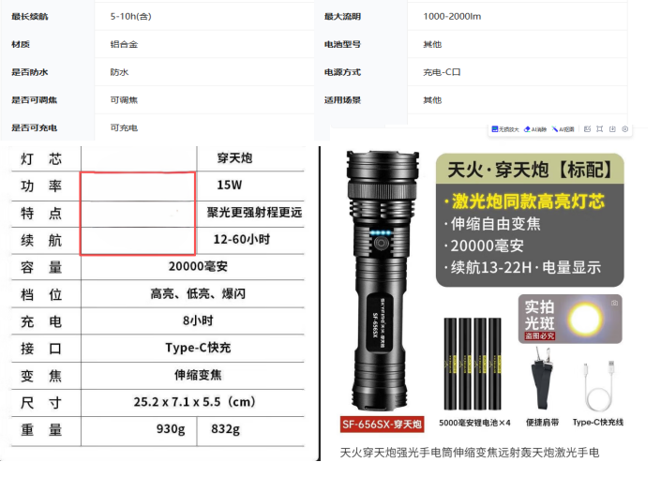

金额合计 |  |  |  |  | —— | —— | —— | —— |  |  |  |  | #REF!
说明： | 1.采购计划中物资名称均需按照物资编码来统一规范对应，如为新增采购物资，请由仓库按照物资属性预先增加物资编码。
 | 2.请保留表中公式不变，不得删除。
 | 3.表中数量列如无数据请填0。
公司负责人： |  |  | 分管领导： |  |  |  |  | 财务部： |  |  |  | 商务部： |  | 制表人：

